仕切り

I 運輸・通信

- 98 -
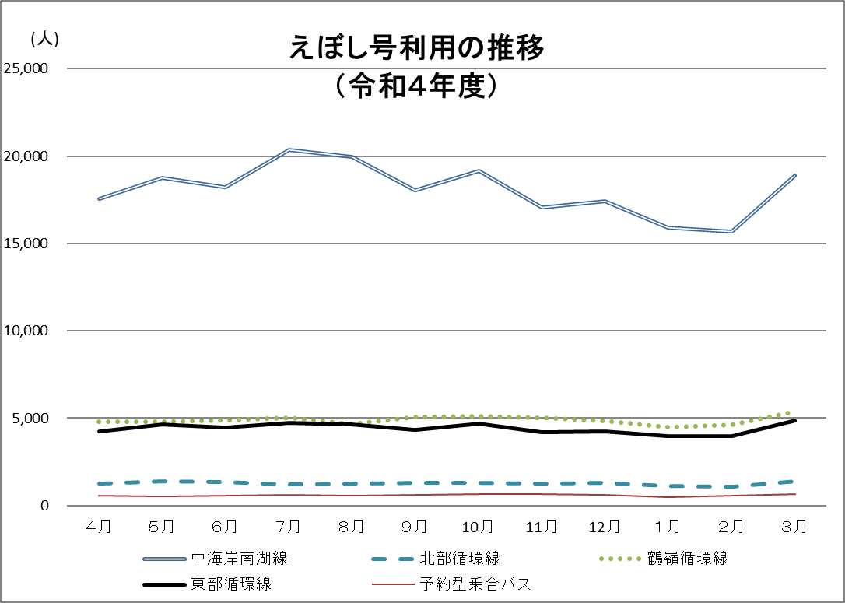
８１ 令和４年度 えぼし号利用状況（つづき）

（５） 予約型乗合バス
 |  |  | （単位：人）
区分 | 月別利用者数 | １日平均利用者数
４月 | 590 | 19.7
５月 | 541 | 17.5
６月 | 583 | 19.4
７月 | 623 | 20.1
８月 | 558 | 18.0
９月 | 634 | 21.1
10月 | 652 | 21.0
11月 | 657 | 21.9
12月 | 614 | 19.8
１月 | 486 | 15.7
２月 | 551 | 19.7
３月 | 658 | 21.2
計 | 7,147 | 19.6
資料：都市政策課

